흥
1.1 통계학과 자료

1.2 통계학과 자료

* 자료 구분
- 횡단면 자료 : 어느 시점에서 잘라서 분석하는 자료
- 시계열 자료 : 해마다 어떻게 변해왔는지를 보는 자료
- 패널 자료 : 위 두 자료가 같이 있는 자료 / 따라서 정보량이 많다
* 척도 구분
- 명목 척도 : 0 or 1(있다, 아니다)
- 순서 척도 : A-F등급
- 간격 척도 : ex) 온도
- 비율 척도 : 명칭, 순서, 가격 및 배율 모두 의미를 지님

1.3 통계학과 자료

2.1 그림을 이용한 자료 정리(1/4)

* 그림 종류
- 시계열 그림 : 시간에 따른 자료의 변화나 추세 파악 적절
- 줄기-잎 그림 : 줄기는 10단위 숫자, 잎은 1단위 숫자
- 히스토그램 : 줄기-잎 그림에서 줄기 별로 잎의 윤곽만 그린 뒤, 그림을 시계 반대방향 90도 회전
자료의 분포를 확인하는데 매우 유용
- 겹-줄기-잎 그림 : 줄기-잎 그림을 좌우로 나타내어 두 가지 자료를 비교

2.2 그림을 이용한 자료 정리(2/4) - 히스토그램 그리기와 혼동요인 통제

2.3 그림을 이용한 자료 정리(3/4) - Napoleon Army's Russian Invasion in 1812

2.4 그림을 이용한 자료 정리(4/4) - 야구통계와 선거개표

3.1 평균과 표준편차(1/2) - 자료의 중심 : 평균, 중앙값, 최빈치

* 중심과 퍼진 정도
- 히스토그램에서 자료를 요약할 때 중심(평균, 중앙값)과 중심 주위로 퍼진 정도
(표준편차, 사분위수 범위)를 주로 사용
* 평균
- 관측치의 총합을 관측치의 개수로 나움
* 중앙값, 최빈지
- 중앙값(median) : 절반 이상의 숫자들이 이 값보다 크거나 같고, 동시에 절반 이상의 숫자들이 이 값보다 적거나 같은 수
- 최빈치(mode) : 가장 빈번하게 발생하는 값
* 평균과 중앙값의 관계
- 히스토그램이 대칭이면 평균 = 중앙값 (이해를 위해 사진 추가)
- 히스토그램이 비대칭적이면 척도로서 평균보다 중앙값이 더 정확할 수 있음
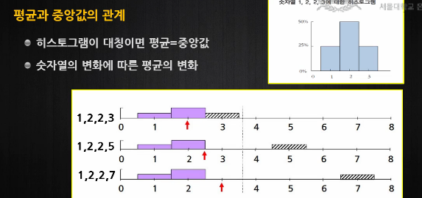

- 평균은 극단적인 값의 영향을 받음
- 중앙값은 극단적인 값의 영향을 받지 않음

3.2 평균과 표준편차(2/2) - 표준편차와 자유도

* RMS(Root-Mean Square)
- 계산은 표현의 역순(제곱 후 평균, 최종적으로 제곱근)
* 표준편차
- 관측치들이 평균으로부터 얼마나 떨어져 있는지 알려줌
* 자유도
- 합쳐진 값들 중에서 실질적으로 독립인 값들의 개수
- 표준편차 계산하는 경우의 자유도는 "자료의 개수 - 1"
* 측정오차
- 관측치와 실제 값의 차이

4.1 정규분포로의 근사(1/2) - 단위변환과 정규분포곡선

* 단위변환
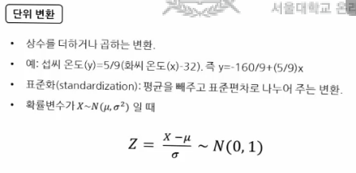

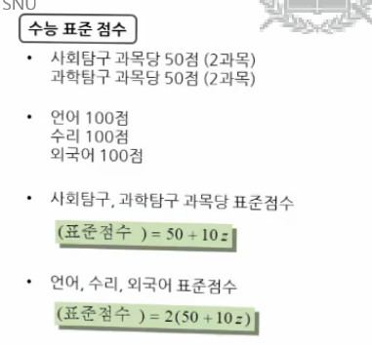

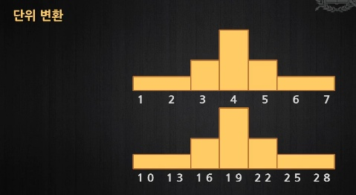

* 정규분포곡선
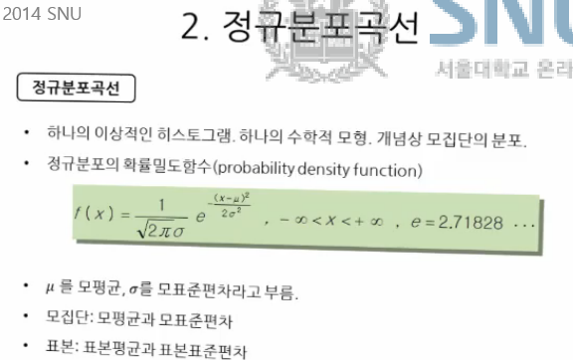

* 표준정규분포곡선
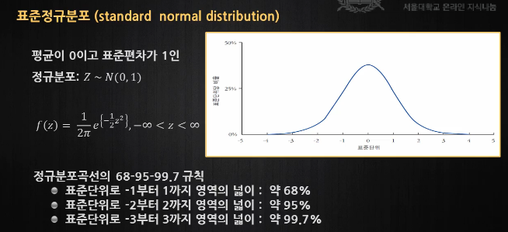

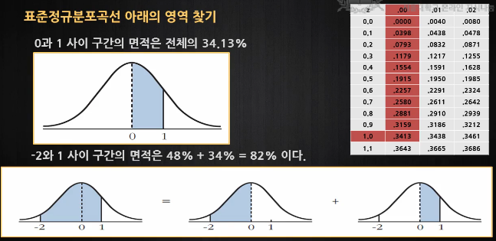

4.2 정규분포로의 근사(2/2) - 백분위수와 사분위수

* 사분위수
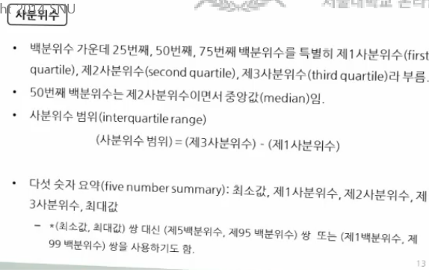

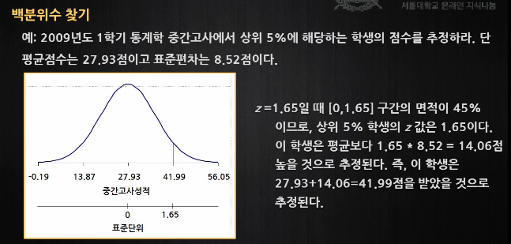

5.1 상관관계(1/4) - 산포도와 상관관계

* 결합분포
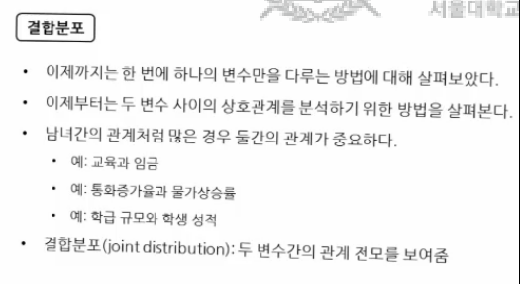

* 산포도
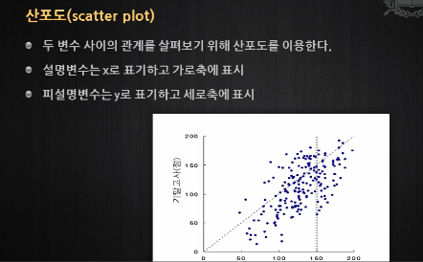

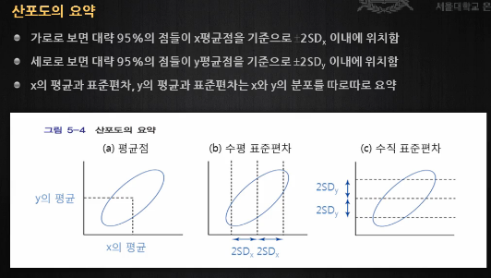

* 상관계수 - 선형관계의 방향과 강도 측정
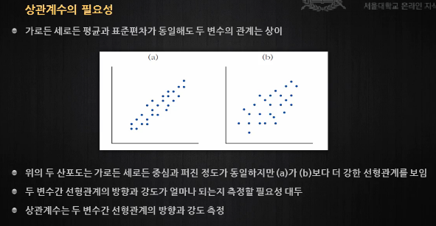

5.1 상관관계(2/4) - 상관계수 구하기와 그 특징

* 상관계수 구하는 공식 - 분자는 '공분산' 이다
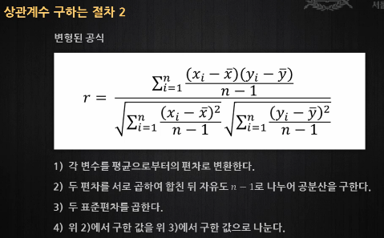

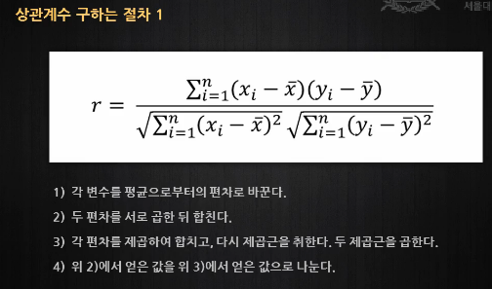

5.3 상관관계(3/4) - 상관계수와 관련된 유의사항

* 상관계수의 해석
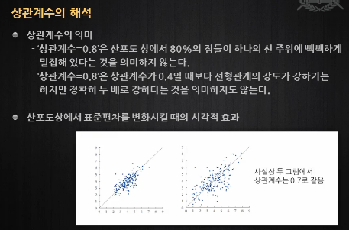

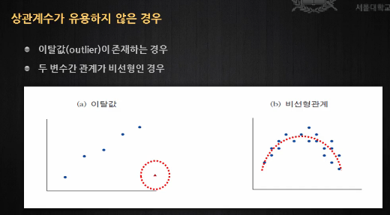

* 변수 변환
- 곱으로 늘어나는 경우는 왼쪽과 같으므로, 로그를 취하면 선형이 된다
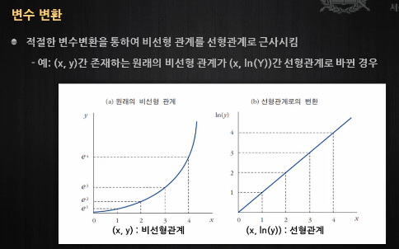

6.1 회귀분석(1/3) - 변수간의 관계

* 회귀분석
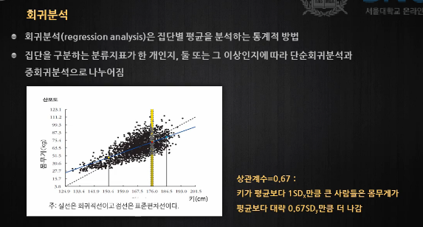

- 위에는 2개의 선이 있다 (점선 / 실선)
- 두 선은 기울기는 다르나, 모두 평균점을 지나도록 그려져 있다(즉, 평균점에서 만난다)
- 실선은 회귀직선, 점선은 표준편차선
- 표준편차선 : 두 변수(키, 몸무게)의 표준화된 변수 값이 같은 점들을 이은 직선
- 회귀직선 : 1SDx에 대해서 rSDy만큼 증가한 점들을 이은 직석
-> x가 표준편차만큼 증가할 때, y는 표준편차의 r(상관계수)배만큼 증가한다
- 즉, r(상관계수)이 1보다 작으면 표준편차선보다 완만해지고, 1보다 크면 더 가파르다
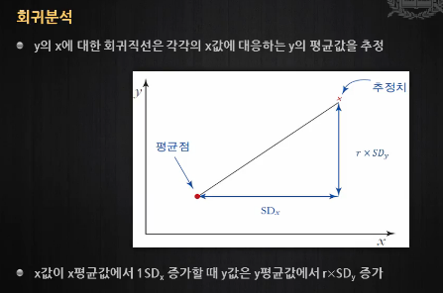

6.2 회귀분석(2/3) - 평균의 그래프와 회귀분석방법

* 평균의 그래프와 회귀직선
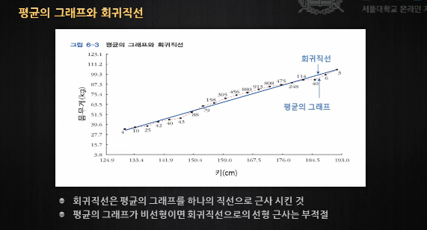

- 회귀직선 : y를 x에 대해서 회귀 분석할 때 사용하는 직선
- x를 컴퓨터에 입력해주면 회귀직선에 의해 컴퓨터가 y값을 알려줄 수 있는 것이다

ex) 키를 통해 몸무게를 추정할 수 있게 된다(회귀직선을 활용)
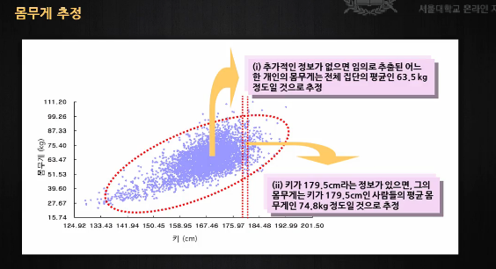

6.3 회귀분석(3/3) - 회귀효과

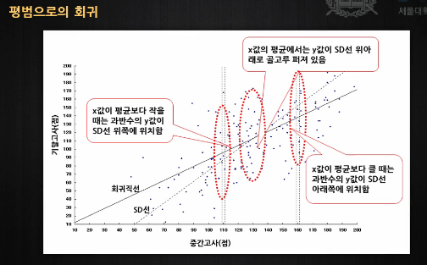

* 평균의 그래프와 회귀직선
- x를 컴퓨터에 입력해주면 회귀직선에 의해 컴퓨터가 y값을 알려줄 수 있는 것이다

